届出書作成フロー
届出書作成フロー
：作成後、工事1週間前にPPES担当者へ提出
工事受注

：作成後、工事日までにPPES担当者へ提出

工事計画書^{※1}
※1 工事計画書とは、
・社内情報に使用。（ラップ工事）
・1週間分の作業時間、工事エリア、作業場所、作業内容を日割りで記載する。

工事安全確認シート^{※2}
※2 工事安全確認シートとは、
・工事計画書の作業に対して危険源を洗い出す。

※3 リスク対策書とは、
・作業毎のリスク項目を洗い出す。
・危険源（危険作業）に対してのリスク対策を講じる。
・フォーマットは問わない。
リスク対策書^{※3}

※4 作業指示書とは、
・作業指示者が作業者へ指示する内容を記載。
・作業指示（手順）は可能なかぎり分解（細かく）し、作業毎のリスクと対策を明確にする。
・作業手順を周知、理解したことを確認してサイン記入。
・フォーマットは問わない。

作業指示書^{※4}

工事作業者名簿^{※5}
※5 工事作業者名簿とは、
・工事に必要な有資格者をチェックする。
・工事安全責任者は元方あるいは協力会社どちらかに必要。

※6 各拠点別届出書とは、
・該当作業がある場合に作成。
各拠点別届出書^{※6}

工事看板および当日KYM用紙を含め現場に掲示

※5 有機則・特化則・粉じん則に該当する化学物質はRA健診は不要であるが、
RA結果に関わらず、特殊健康診断を実施する。

工事看板
実現しよう災害ゼロ！
工 事 名 | 給水配管パッキン交換工事
管理部署名 | 姫路工場〇△部 | 担当者 様 電話番号
 |  | 飾磨 一郎
 |  | 電話番号 | 〇△〇-〇〇〇〇-〇〇〇〇
期 間 | 2019年 5 月1 日（水）～ 年 月 日（ ）
元請会社名 | ABC商事 （株） | 営業担当者
 |  | 所属： | 〇△事業部
電話番号：111-2222-3333
 |  | 氏名： | 山田 次郎
労災保険番号：12345678910-000
 |  | 担当者携帯番号
 |  | 000-0000-0000
元方会社名 | Ｔサポート工業 | 工事責任者 資格番号
 |  | 中田 一郎
 | ＴＥＬ000-1111-2222 継続労災保険番号：12345678910-001 | 資格番号
施工会社名 | Ｔサポート工業 | 作業責任者
 |  | 田中 一郎
 | ＴＥＬ000-1111-2222 継続労災保険番号：12345678910-001

工事計画書
Ver.11
 |  |  | 工事計画書 |  |  |  |  |  |  |  |  |  |  |  |  |  |  | 提出日 |  |  |  |  |  |  |  |  |  |  |  |  | 工事依頼部署

分類 |  | 計画工事 |  |  | 〇 | メンテ工事 |  |  |  |  | 緊急/変更 |  |  |  |  |  |  |  |  |  |  |  |  |  |  |  |  | 施工会社名 | Ｔサポート工業 |  |  | 工事責任者 | 中田 次郎

工事名称 | 給水配管パッキン交換工事 |  |  |  |  |  |  |  |  |  |  |  | 関連 届出 |  | ①火気使用 許可願 | ②火気点検表 | ③天井内 火災報知器近接作業 |  | ④防災監視盤保守登録

 |  |  |  |  |  |  |  |  |  |  |  |  |  |  |  |  |  |  |  |  |  |  |  |  |  |  |  | 着手許可 | 関係部門 |  | 発注部門 |  |  | 施工会社

 |  |  |  |  |  |  |  |  |  |  |  |  |  |  | 有り |  | 有り |  |  |  |  |  |  |  |  |  |  |  | 責任者 |  | 責任者 | 係長 | 担当者 | 責任者
 |  |  |  |  |  |  |  |  |  |  |  |  |  |  |  |  |  |  |  |  |  |  |  |  |  |  |  |  |  |  | 妻鹿 | 姫路 | 飾磨 | 中田
予定工期 | 2019-05-01 |  |  |  |  |  | ～ |  |  |  |  |  |  |  | ⑤安全装置を解除する作業

 |  |  |  |  |  |  |  |  |  |  |  |  |  |  | 有り

作業日 | 作業時間 |  |  |  |  | 工事エリア範囲 |  |  |  |  |  | 作業場所 (出来るだけ詳細) | 作業人員 |  | 作業内容 |  |  |  | 危険作業 |  |  |  |  |  |  |  | 施工側 担当者 |  |  | 施主側 担当者 |  | 備考・コメント・連絡事項（通行規制等）
 |  |  |  |  |  |  |  | 柱番号 |  | 柱番号 |  |  |  |  |  |  |  |  | 高所 | 感電 | 挟まれ | 火気 | 酸欠 | 重量 | 化学物質 | 防災
 | 開始から終了予定 |  |  |  |  | 棟 | 階 | X | Y | X | Y
柱番号が付与されていない箇所は、
棟名・何階・作業場所記入をお願いします
2019-05-01 | 8:30:00 |  | ～ | 9:00:00 |  | F | 1 |  |  |  |  | 負極混錬 | 10 | 名 | 作業指示・KY |  |  |  |  |  |  |  |  |  |  |  | 中田 次郎 |  |  | 姫路 三郎 |  | 火気は、フランジ分解時、固着している場合に使用
 | 9:00:00 |  | ～ | 16:30:00 |  | F | 1 |  |  |  |  | 負極混錬 | 10 | 名 | フランジ分解。パッキン交換。フランジ組立工事 |  |  |  | 有 | 有 | 有 | 有 |  | 有 |  |  | 中田 次郎 |  |  | 姫路 三郎
 | 16:30:00 |  | ～ | 17:00:00 |  | F | 1 |  |  |  |  | 負極混錬 | 10 | 名 | 4S |  |  |  |  |  | 有 |  |  |  |  |  | 中田 次郎 |  |  | 姫路 三郎
 |  |  | ～ |  |  |  |  |  |  |  |  |  |  | 名
工事分類は必要な届の箇所を
プルダウンして選択してください
計画工事/メンテ工事/緊急・変更
関連届出の有無は必要な届の箇所を
プルダウンして選択してください
 |  |  | ～ |  |  |  |  |  |  |  |  |  |  | 名
 |  |  | ～ |  |  |  |  |  |  |  |  |  |  | 名
 |  |  | ～ |  |  |  |  |  |  |  |  |  |  | 名
 |  |  | ～ |  |  |  |  |  |  |  |  |  |  | 名
 |  |  | ～ |  |  |  |  |  |  |  |  |  |  | 名
 |  |  | ～ |  |  |  |  |  |  |  |  |  |  | 名
 |  |  | ～ |  |  |  |  |  |  |  |  |  |  | 名
 |  |  | ～ |  |  |  |  |  |  |  |  |  |  | 名
 |  |  | ～ |  |  |  |  |  |  |  |  |  |  | 名
 |  |  | ～ |  |  |  |  |  |  |  |  |  |  | 名
 |  |  | ～ |  |  |  |  |  |  |  |  |  |  | 名
 |  |  | ～ |  |  |  |  |  |  |  |  |  |  | 名
 |  |  | ～ |  |  |  |  |  |  |  |  |  |  | 名
 |  |  | ～ |  |  |  |  |  |  |  |  |  |  | 名
 |  |  | ～ |  |  |  |  |  |  |  |  |  |  | 名
 |  |  | ～ |  |  |  |  |  |  |  |  |  |  | 名
 |  |  | ～ |  |  |  |  |  |  |  |  |  |  | 名
 |  |  | ～ |  |  |  |  |  |  |  |  |  |  | 名
 |  |  | ～ |  |  |  |  |  |  |  |  |  |  | 名
 |  |  | ～ |  |  |  |  |  |  |  |  |  |  | 名
 |  |  | ～ |  |  |  |  |  |  |  |  |  |  | 名
 |  |  | ～ |  |  |  |  |  |  |  |  |  |  | 名
 |  |  | ～ |  |  |  |  |  |  |  |  |  |  | 名
 |  |  | ～ |  |  |  |  |  |  |  |  |  |  | 名
プライムプラネットエナジー＆ソリューションズ株式会社

工事安全確認シート
工事安全確認シート（安全・危険作業チェック）
 |  |  |  |  |  |  | ［工事前：修正年月日 ／ ／ ］
工事名 | 給水配管パッキン交換工事 |  |  | 工事内容（新設 ・改造 ・移設 ・保全/修理 ・緊急）
事業所 | 加西 |  |  | 建屋・エリア： | F棟負極混錬エリア |  |  | 工事前
PPES担当者
印・サイン
工事期間 | 2019-05-01 |  |  | 受注会社： | ABC商事 （株） | 工事安全責任者 | 中田 次郎
 |  |  |  | PPES部署： | 姫路工場〇△部 | 発注・計画担当 | 飾磨 一郎

２～９の作業が有れば有に〇印の後関連している項目に〇印
無ければ無に〇印
構内作業 安全基準
１．全般 | 1 | 安全責任者の役割 |  | 現地確認、 工事前RA（本シート）、 協力会社への安全指導 （会社名： ）
 | 2 | 服装 |  | ヘルメット、保護メガネ、安全靴、長袖・長ズボン 現場ドレスコード（クリーン服、 静電靴、 上履き その他 ）
 | 3 | 保護具 |  | ヘルメット種類（墜落 感電 その他 ） 保護具（マスク 保護メガネ 手袋 耳栓 その他 ）
 | 4 | 工事管理板 |  | 所持
 | 5 | 作業の４S |  | 資材・機材の置き場 置き方・積み方 有害物・危険物 油漏れ
 | 6 | 構内通行 |  | 制限速度（屋外：20km/h未満，屋内：10km/h未満） 搬入出経路
２．安全装置解除作業 |  |  | 有 ・ 無 | 設備の動力・エネルギー供給を遮断せずに行う 安全装置解除作業において 事前危険予知(KY）記録表を作成 （別紙） |  |  |  |  | 有 | 無
３．高所作業 |  |  | 有 ・ 無 | 床面基準・ 2ｍ～5ｍ未満 ・ 5ｍ以上 ・ その他( )
 |  | 高所作業方法・内容 | 有 ・ 無 | 脚立 うま・脚立足場 作業台 はしご ローリングタワー 足場・作業床 つり足場・安全ネット張り 屋根上 開口部・ピット付近 高所作業車 クレーン上
４．感電 | 1 | 電気作業 | 有 ・ 無 | ～50V 50～600V 600～7000V 7000V～ 有資格者の確認 停電・送電範囲の確認 活線近傍作業の有無
 | 2 | 電動工具・機器類 | 有 ・ 無 | 電動工具・コードリールの点検・絶縁チェック
 | 3 | 工事用分電盤の配線 | 有 ・ 無 | 有資格者の確認 施工方法
 | 4 | アーク溶接 | 有 ・ 無 | 機器の点検 使用方法 保護具 火気使用に該当
 | 5 | 制御盤 作業 | 有 ・ 無 | 電源ロックアウト方法 停止範囲の確認 作業場の照度 試運転時の安全確保
５．挟まれ （設備試運転） | 1 | ロックアウト（他人の誤操作防止） | 有 ・ 無 | 停止範囲の確認とロックアウト方法
 | 2 | 大型設備での作業 | 有 ・ 無 | 停止範囲・死角の確認 ホイッスルの使用
 | 3 | ロックアウトできない作業 | 有 ・ 無 | 作業手順・方法、緊急時の停止方法・監視人の配置の確認 囲いの設置、注意喚起・立入禁止措置
 |  |  |  | 安全装置解除作業 事前危険予知(KY）記録表を作成 （別紙）
 | 4 | ロボット教示 | 有 ・ 無 | 有資格者の確認 安衛則に基づく対応
６．火災・爆発 | 1 | 火気使用 | 有 ・ 無 | 防火用具、 火気使用中の垂れ幕、 火気監視人・監視時間（ 120分） ※火気使用後２ｈの監視
 | 2 | ガス溶接・溶断 | 有 ・ 無 | 器具点検、 ボンベ管理
 | 3 | 防火用具の確認 | 有 ・ 無 | 消火器 〔 ２ 本〕・消火水・砂バケツ 〔 ２ 個〕・ 不燃シート（スパッタシート） 〔 ２ 枚〕
７．酸欠・中毒 | 1 | 塗装作業（有機溶剤） | 有 ・ 無 | 屋内／屋外 有資格者の確認 有機溶剤の種類 有機則に基づく換気・保護具・容器管理の方法
 | 2 | 酸欠（設備・炉内、タンク内） | 有 ・ 無 | 設備・タンク内・マンホール内・槽内・その他( ) 有資格者の確認 酸欠則に基づく対応
８．荷役・重機 | 1,2 | 重量物運搬 | 有 ・ 無 | 重量物 安全3原則の徹底 「つり荷・転倒危険範囲に入らない」「入る場合は落下防止・転倒防止する」「作業に入る前に安全な作業位置・退避位置を確認」 重心位置の確認 持ち上げ・つり上げ方法と落下・転倒防止
 | 3 | 玉掛け | 有 ・ 無 | 有資格者の確認 玉掛け作業の基本徹底
 | 4 | 移動式クレーン | 有 ・ 無 | 有資格者の確認 クレーン則に基づく対応 移動時のブーム格納 悪天候時の作業中止
 | 5 | 建設機械 | 有 ・ 無 | 有資格者の確認 機械名( )
 | 6 | フォークリフト | 有 ・ 無 | 有資格者の確認 運行経路・制限速度 安衛則に基づく対応
 | 7 | トラックほか 貨物車両 | 有 ・ 無 | 安衛則に基づく対応 アオリ・ウイングを開いたままの走行禁止 車輪留め
９．その他 | 1 | 研削作業 | 有 ・ 無 | 有資格者の確認 安衛則に基づく対応 火気注意
 | 2 | 振動工具 | 有 ・ 無 | 有資格者の確認 安衛則に基づく対応 保護具（マスク・耳栓） 飛散防止対策
 | 3 | 制冷と空調
 | 4 | ボイラ操作
 | 5 | 化学物質 | 有 ・ 無 | SDSの確認 保護具
「有」がある場合、別紙にて作業ごとにリスク対策書を作成願います。
工事受注業者様(作成) → 発注部署(確認：担当者) → 業者様 ⇒（修正がある場合：工事前：修正 → 発注部署(確認：担当者) ）→ 工事看板・掲示板

作業指示書
作 業 指 示 書 |  |  |  |  |  |  |  |  |  |  |  |  |  |  |  |  |  |  |  |  |  | 元請会社 | ＡＢＣ商事㈱ |  | 施工会社 |  | Ｔサポート工業 |  | 2019 | 2020 | 2021 | 2022 | 2023 | 2024 | 2025 | 2026 | 2027 | 2028 | 2029
作業日 |  | ： | 2019 | 年 | 5 | 月 | 1 | 日 |  | ＊高所作業 |  |  |  |  |  | 有 |  |  | 左のセルで有無を選択してください |  |  |  |  |  |  |  |  |  | 1 | 2 | 3 | 4 | 5 | 6 | 7 | 8 | 9 | 9 | 10 | 11 | 12 | 13 | 14 | 15 | 16 | 17 | 18 | 19 | 20 | 21 | 22 | 23 | 24 | 25 | 26 | 27 | 28 | 29 | 30 | 31
 |  |  |  |  |  |  |  |  |  | ＊火気使用 |  |  |  |  |  | 有 |  |  |  |  |  |  |  |  |  |  |  |  |  | 〇 | ×
工事場所 |  | ： | 姫路工場 |  |  |  |  |  |  |  |  |  |  |  |  |  |  |  |  |  |  | 元請工事 安全責任者 | 山田 次郎 |  | 施工工事 安全責任者 |  | 田中 一郎
 |  |  |  |  |  |  |  |  |  | (危険物施設･火気使用制限場所) |  |  |  |  |  | 無 |  |  |  |  |  |  |  |  |  |  |  |  |  | 有 | 無
工事名 |  | : | 給水配管パッキン交換工事 |  |  |  |  |  |  | ＊火気監視者 |  | 田中 一郎
関連作業が有る場合は、必要な届の箇所を
プルダウンして選択してください
No | 作 業 手 順 |  |  |  |  |  |  |  |  |  | 役割分担 (作業者名) |  | 危険源（○印） |  |  |  |  |  |  | 資格者☑ | リスクアセスメントを織り込んだ処置事項 作業の要になる重要項目 |  |  |  |  | 作業時間(昼休みは除く）
 |  |  |  |  |  |  |  |  |  |  |  |  | 高所 | 感電 | 挟まれ | 火気 | 酸欠 | 重量 | 化学物質
8 9 10 11 12 13 14 15 16 17 18 19 20
8 9 10 11 12 13 14 15 16 17 18 19 20
1 | 元栓バルブの閉止 |  |  |  |  |  |  |  |  |  | 田中一郎 |  |  |  |  |  |  |  |  |  | ・元栓が閉められているか再確認
2 | 加圧ポンプ制御盤の電源ロックアウト （錠前掛け） |  |  |  |  |  |  |  |  |  | 全員 |  |  | 〇 |  |  |  |  |  | ☑ | ・作業者全員が錠前を制御盤に掛ける
3 | 使用機材の搬入 |  |  |  |  |  |  |  |  |  | 加藤次郎 鈴木二郎 |  |  |  | 〇 |  |  |  |  |  | ・ウエスで水溜りの外から内へ拭き取る ・作業エリアはカラーコーンで区画
4 | 配管の垂れ下がり防止 |  |  |  |  |  |  |  |  |  | 加藤次郎 鈴木二郎 |  |  |  | 〇 |  |  | 〇 |  |  | ・ウエスで水溜りの外から内へ拭き取る ・作業エリアはカラーコーンで区画
5 | フランジ 解体作業 |  |  |  |  |  |  |  |  |  | 加藤次郎 鈴木二郎 |  |  |  | 〇 |  |  | 〇 |  | ☑ | ・事前に準備した1.5ｍの作業台を使用 ・ﾒｶﾞﾈﾚﾝﾁをﾎﾞﾙﾄとﾅｯﾄに両掛けして緩める
6 | パッキン 交換作業 |  |  |  |  |  |  |  |  |  | 加藤次郎 鈴木二郎 |  |  |  | 〇 |  |  |  |  | ☑ | ・フランジ間に挟まれ防止のブロックをかませる ・フランジに接着剤を塗布し、パッキンを貼る
7 | フランジ 組付作業 |  |  |  |  |  |  |  |  |  | 加藤次郎 鈴木二郎 |  |  |  | 〇 |  |  | 〇 |  | ☑ | ・２本のボルトを対角に仮留めする ・ﾒｶﾞﾈﾚﾝﾁをﾎﾞﾙﾄとﾅｯﾄに両掛けして本締め
8 | 加圧ﾎﾟﾝﾌﾟ制御盤電源投入 （ロックアウト錠前外し、錠前返却） |  |  |  |  |  |  |  |  |  | 全員 |  |  | 〇 |  |  |  |  |  | ☑ | ・作業場周囲に他の工事業者がいないか確認後 ロックアウト錠前を開放し電源ON
9 | 元栓ﾊﾞﾙﾌﾞ開放 |  |  |  |  |  |  |  |  |  | 田中一郎 鈴木二郎 |  |  |  | 〇 |  |  |  |  |  | ・フランジ周囲にウエスを巻き付ける ・元栓バルブはゆっくり開放し漏れ確認
10 | 作業場片付け、工具終了時点検 |  |  |  |  |  |  |  |  |  | 加藤次郎 鈴木二郎 |  |  |  | 〇 |  |  |  |  |  | ・垂れ下がり防止用ｻﾎﾟｰﾄ棒はゆっくり下げる ・作業台は地面に寝かせて折り畳む
11
12
※必ず作業に必要な資格者がいるのか確認をして下さい
作業指示 受領 確認 サイン
予定した作業方法で問題が発生した場合は、作業を中断して作業責任者に報告する事。
 |  |  |  |  |  |  |  |  | 5/1 |  | 加藤次郎 |  |  |  | 5/1 |  | 中田 一郎 |  |  | 5/1 |  | 鈴木二郎
注）⓵作業指示受領確認のサインは作業者全員のフルネームを記入 |  |  |  |  |  |  |  |  |  |  |  | ⓶ |  | 部は、お昼休み |  |  |  |  |  |  |  |  |  | 保存期間 ６ケ月 |  |  |  | 2025.7

リスク対策書
リスク対策書 |  |  |  |  |  |  |  |  |  |  |  | 元請会社 | ABC商事（株） |  | 施工会社 | Tサポート工業
作業日： |  | ２０１９ 年 ５ 月 １ 日 | ＊高所作業 |  |  |  |  |  |  |  | 有 |  |  |  |  |  | 有 | 無
工 場： |  | 姫路工場 | ＊火気使用 (破損時含む) |  |  |  |  |  |  |  | 有
 |  |  | (危険物施設･火気使用制限場所) |  |  |  |  |  |  |  | 無 | 元請 担当者 | 山田 次郎 |  | PPES 工事責任者 | 飾磨 一郎
工事名： |  | 給水配管パッキン交換工事 | ＊火気監視者 |  |  |  |  | 田中 一郎
関連作業が有る場合は、必要な届の箇所を
プルダウンして選択してください
No | 作業ごとに詳細のリスク項目 |  | 危険源（○印） |  |  |  |  |  |  |  | 危険源への具体的対策 |  |  |  |  | 作業時間
 |  |  | 高所 | 感電 | 挟まれ | 火気 | 酸欠 | 重量 | 化学物質 | その他
 |  |  |  |  |  |  |  |  |  |  |  |  |  |  |  | 6 8 10 12 14 16 18 20 22
1 | 別の工事業者が作業に気づかずﾊﾞﾙﾌﾞを 開放し、水が高圧で噴出し作業者が墜落する |  |  |  | 〇 |  |  |  |  |  | 作責者が元栓ﾊﾞﾙﾌﾞに『バルブ開くな』 の札掛けをする
2 | 別の工事業者が作業中に気づかず電源を 入れ、水が高圧で噴出し作業者が墜落する |  |  |  | 〇 |  |  |  |  |  | 主電源に全員でﾛｯｸｱｳﾄを実施する
3 | ・機材を搬入する時、濡れている床に足を滑らせ転倒する ・機材運搬中、別の工事業者の車両が進入し てきたことに気づかずに激突する |  |  |  | 〇 |  |  |  |  | 〇 | ・綿ｳｴｽを1束用意し、水たまりの外側から内側へ拭き取る ・ｶﾗｰｺｰﾝで作業ｴﾘｱを区画する
4 | 梁に掛けるため、梯子を昇降しﾁｪﾝﾌﾞﾛｯｸ を受け取ろうと身を乗り出した時、落ちる |  |  |  | 〇 |  |  |  |  |  | 垂れ下がり防止用ｻﾎﾟｰﾄ棒を左右2箇所 設置し、下から配管を支える
5 | ・脚立上でﾎﾞﾙﾄを緩めようと力んでしま い、ｽｶをくい転落する ・ｽﾊﾟﾅでﾎﾞﾙﾄを緩めようとして力を入れた 時、ｽｶをくい転落する |  |  |  | 〇 |  |  |  |  |  | ・脚立上でﾎﾞﾙﾄを緩めようと力んでしまい、 ｽｶをくい転落する ・ﾒｶﾞﾈﾚﾝﾁを使用する

 |  |  |  |  |  |  |  |  |  |  |  |  |  | 安全パトロール員のコメント
【留意点】
 | 1．工事の前日までに工事安全責任者が作成する
 | 2．準備作業～後始末作業まで全ての工程で検討・作成する

リスク対策書 |  |  |  |  |  |  |  |  |  |  |  | 元請会社 | ABC商事（株） |  | 施工会社 | Tサポート工業
作業日： |  | ２０１９ 年 ５ 月 １ 日 | ＊高所作業 |  |  |  |  |  |  |  | 有
工 場： |  | 姫路工場 | ＊火気使用 (破損時含む) |  |  |  |  |  |  |  | 有
 |  |  | (危険物施設･火気使用制限場所) |  |  |  |  |  |  |  | 無 | 元請 担当者 | 山田 次郎 |  | PPES 工事 安全責任者 | 田中 一郎
工事名： |  | 給水配管パッキン交換工事 | ＊火気監視者 |  |  |  |  | 田中 一郎

No | 作業ごとに詳細のリスク項目 |  | 危険源（○印） |  |  |  |  |  |  |  | 危険源への具体的対策 |  |  |  |  | 作業時間
 |  |  | 高所 | 感電 | 挟まれ | 火気 | 酸欠 | 重量 | 化学物質 | その他
 |  |  |  |  |  |  |  |  |  |  |  |  |  |  |  | 6 8 10 12 14 16 18 20 22
6 | ・ｼﾉでﾌﾗﾝｼﾞをこじ開けた時、濡れて滑りやすくなっており、ｼﾉが外れ指を挟む ・ｼﾉでﾊﾟｯｷﾝを取り外し時、手が滑り落ちたｼﾉが下にいた作業者に当たる |  |  |  | 〇 |  |  |  |  | 〇 | ・ﾌﾗﾝｼﾞ間に挟まれ防止のﾌﾞﾛｯｸをかませる ・手工具落下防止ｽﾄﾗｯﾌﾟを使用する
7 | ｽﾊﾟﾅでﾎﾞﾙﾄを締めようとして力を入れた時、 ｽｶをくい転落する |  | 〇 |  |  |  |  |  |  |  | ﾒｶﾞﾈﾚﾝﾁを使用する
8 | 別の工事業者が作業していることに気づかず 電源を入れ、モーターに挟まれる |  |  |  | 〇 |  |  |  |  |  | 作業場周囲に作業者がいないか確認し、 ﾛｯｸｱｳﾄを解除してから主電源を投入する
9 | 元栓ﾊﾞﾙﾌﾞ開放時一挙にﾊﾞﾙﾌﾞを開けたので、 高圧水が漏れ出し周囲の作業者に飛散する |  |  |  |  |  |  |  |  | 〇 | 作責が『バルブ開くな』の札を外し、 ゆっくりﾊﾞﾙﾌﾞを開き通水する
10 | 作業に使用した工具を床に置き忘れて 翌日、他(客先)の作業者が工具につまづく |  |  |  |  |  |  |  |  | 〇 | 使用後に工具数をチェックし、不足して いたら、全員で現場周囲を再点検する

 |  |  |  |  |  |  |  |  |  |  |  |  |  | 安全パトロール員のコメント
【留意点】
 | 1．工事の前日までに工事安全責任者が作成する
 | 2．準備作業～後始末作業まで全ての工程で検討・作成する

KYﾐｰﾃｨﾝｸﾞ
作 業 開 始 前 ・ K Y ミ ー テ ィ ン グ 実 施 記 録

K Y M 実 施 日 |  | 工 事 名 |  | リーダー（作業責任者） |  | ＫＹ参加人員数
２０１９年 5 月 1 日 |  | 給水配管パッキン交換工事 |  | 田中 一郎 |  | ３人
Ⅰ．KYM（危険予知ミーティング）実施記録 |  |  |  |  | Ⅲ．ワンポイント（３回指差唱和）
①作業現場を見ながら
④作業責任者が中心となり
①作業現場を見ながら
④作業責任者が中心となり
②作業開始前に毎日
⑤危険予知訓練を
②作業開始前に毎日
⑤危険予知訓練を
③全員参加で
⑥短時間で実施する
③全員参加で
⑥短時間で実施する
作業台はフランジ平行
KYMの 進め方 |  |  |  |  | ヨシ!!

フランジを外す時、つっかえ棒が外れて配管が垂れ
下がり、作業台の作業者が驚いて、作業台から落ちる
膝をついてフランジをくぐる
No | 今日の作業はどんな危険があるか （1R） 重要２項目を選びNoに◎をつける（2R） |  | 危険を事前に防ぐために何をするか （3R） 最も重要な項目に を記入（4Ｒ）
1 | ～～した時 ～～して ～～になる |  | ２－１
 |  |  |  |  | Ⅳ．タッチアンドコール
フランジの下をくぐろうとした時、頭をフランジにぶつけ
その反動で作業台が倒れて作業者もろとも落ちる
フランジを両手で持ってくぐる
2 |  |  | ２－２ |  | ゼロ災でいこう ヨシ !!

手にモノを持って作業台に上がろうとして、
手摺棒を掴み損ねて作業台から落ちる
作業台から一旦降りて反対側から上がる
つっかえ棒を立てようとした時、
配管とつっかえ棒の間に指を挟まれる
3 |  |  | ２－３
 |  |  |  |  | Ⅴ．KYM・健康状態、 作業指示（全員サイン）
4 |  |  | ６－１
作業台を両端で支える人を配置する
 |  |  |  |  | 田中 一郎 加藤次郎 鈴木二郎
作業台に上がる時、作業台の脚が急に引っ込んで
作業者が後ろ向きに落ちる
両足を開いて腰を落としてボルトを締める
5 |  |  | ６－２
作業台でボルトを緩める時、力を入れ過ぎて
作業台が傾き、作業台の作業者が落ちる
作業台をフランジに対して平行に設置する
6 |  |  | ６－３
Ⅱ．今日の行動目標
フランジの反対側へ移動する時は、一旦作業台から降り、
作業台をフランジに対して平行に設置しよう
ヨシ！

 |  |  | 【帳票ルート】 作業責任者 → 工事責任者 → 管理者 → 安全担当 |  |  |  | 保管期間 ６ヶ月

安全装置解除(KY)
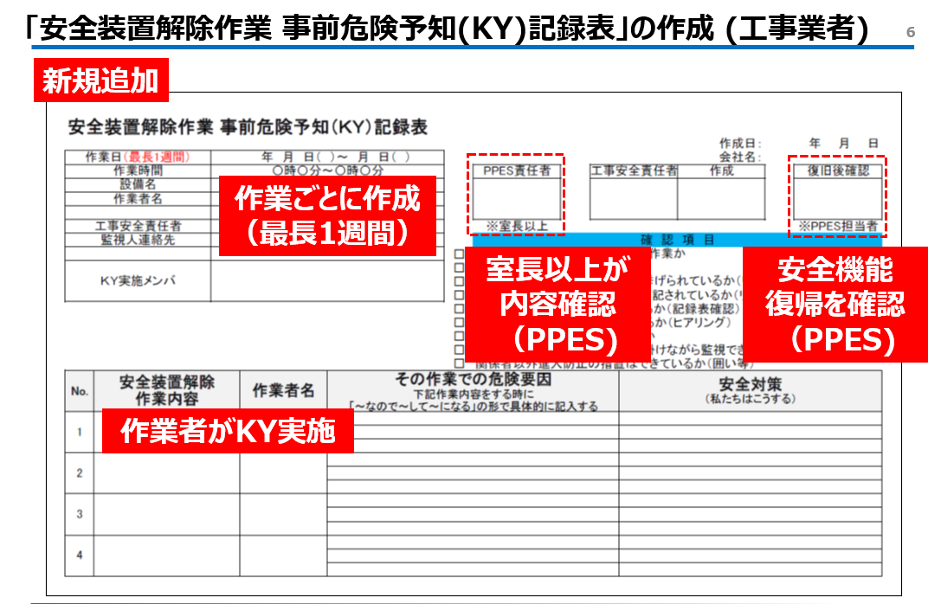
安全装置解除作業 事前危険予知（ＫＹ）記録表
 |  |  |  |  |  |  |  |  | 作成日： | 年 月 日
作業日（最長1週間） |  | 年 月 日（ ）～ 月 日（ ） |  |  |  |  |  |  | 会社名：
作業時間 |  | 〇時〇分～〇時〇分 |  |  |  | PPES責任者 | 工事安全責任者 |  | 作成 |  | 復旧後確認
設備名
作業者名

工事安全責任者 |  |  |  |  |  | ※室長以上 |  |  |  |  | ※PPES担当者
監視人連絡先 |  |  |  |  |  | 確 認 項 目
 |  |  |  |  | □ | 本当に安全装置の解除が必要な作業か
ＫＹ実施メンバ |  |  |  |  | □ | 安全装置の解除範囲は適正か
 |  |  |  |  | □ | 全ての危険源がリスク対策書に挙げられているか（リスク対策書確認）
 |  |  |  |  | □ | リスク対策書に正しい作業内容が記されているか（リスク対策書確認）
 |  |  |  |  | □ | 作業前ＫＹは正しく実施されているか（記録表確認）
 |  |  |  |  | □ | 監視人は作業内容を理解しているか（ヒアリング）
 |  |  |  |  | □ | 監視位置から作業が視認できるか
 |  |  |  |  | □ | 監視人は非常停止ボタンに手を掛けながら監視できるか
 |  |  |  |  | □ | 関係者以外進入防止の措置はできているか（囲い等）
No. | 安全装置解除 作業内容 |  | 作業者名 | その作業での危険要因 下記作業内容をする時に 「～なので～して～になる」の形で具体的に記入する |  |  |  | 安全対策 （私たちはこうする）

1

2

3

4

防災監視盤保守登録 依頼表 記入例
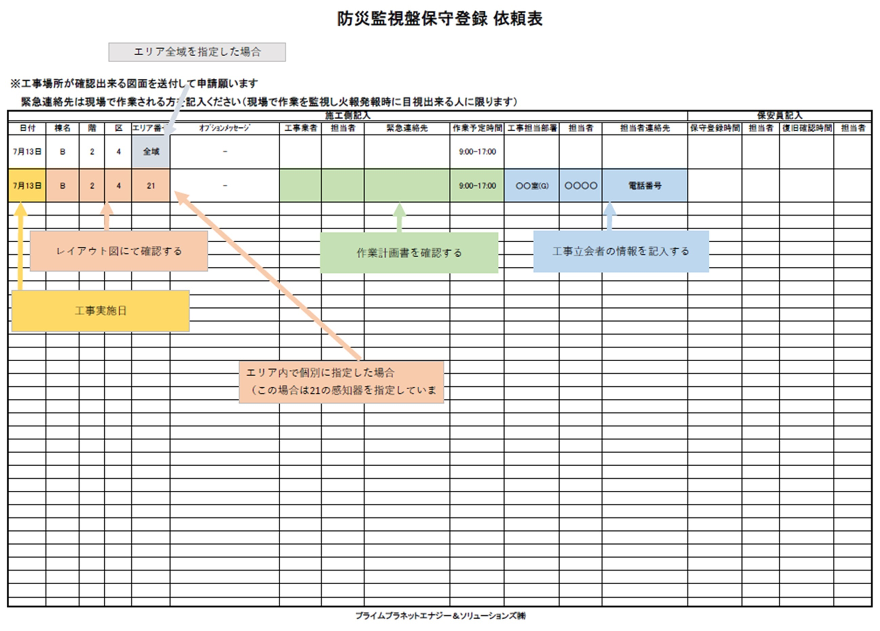
作業場所の図面を
合わせて提出ください

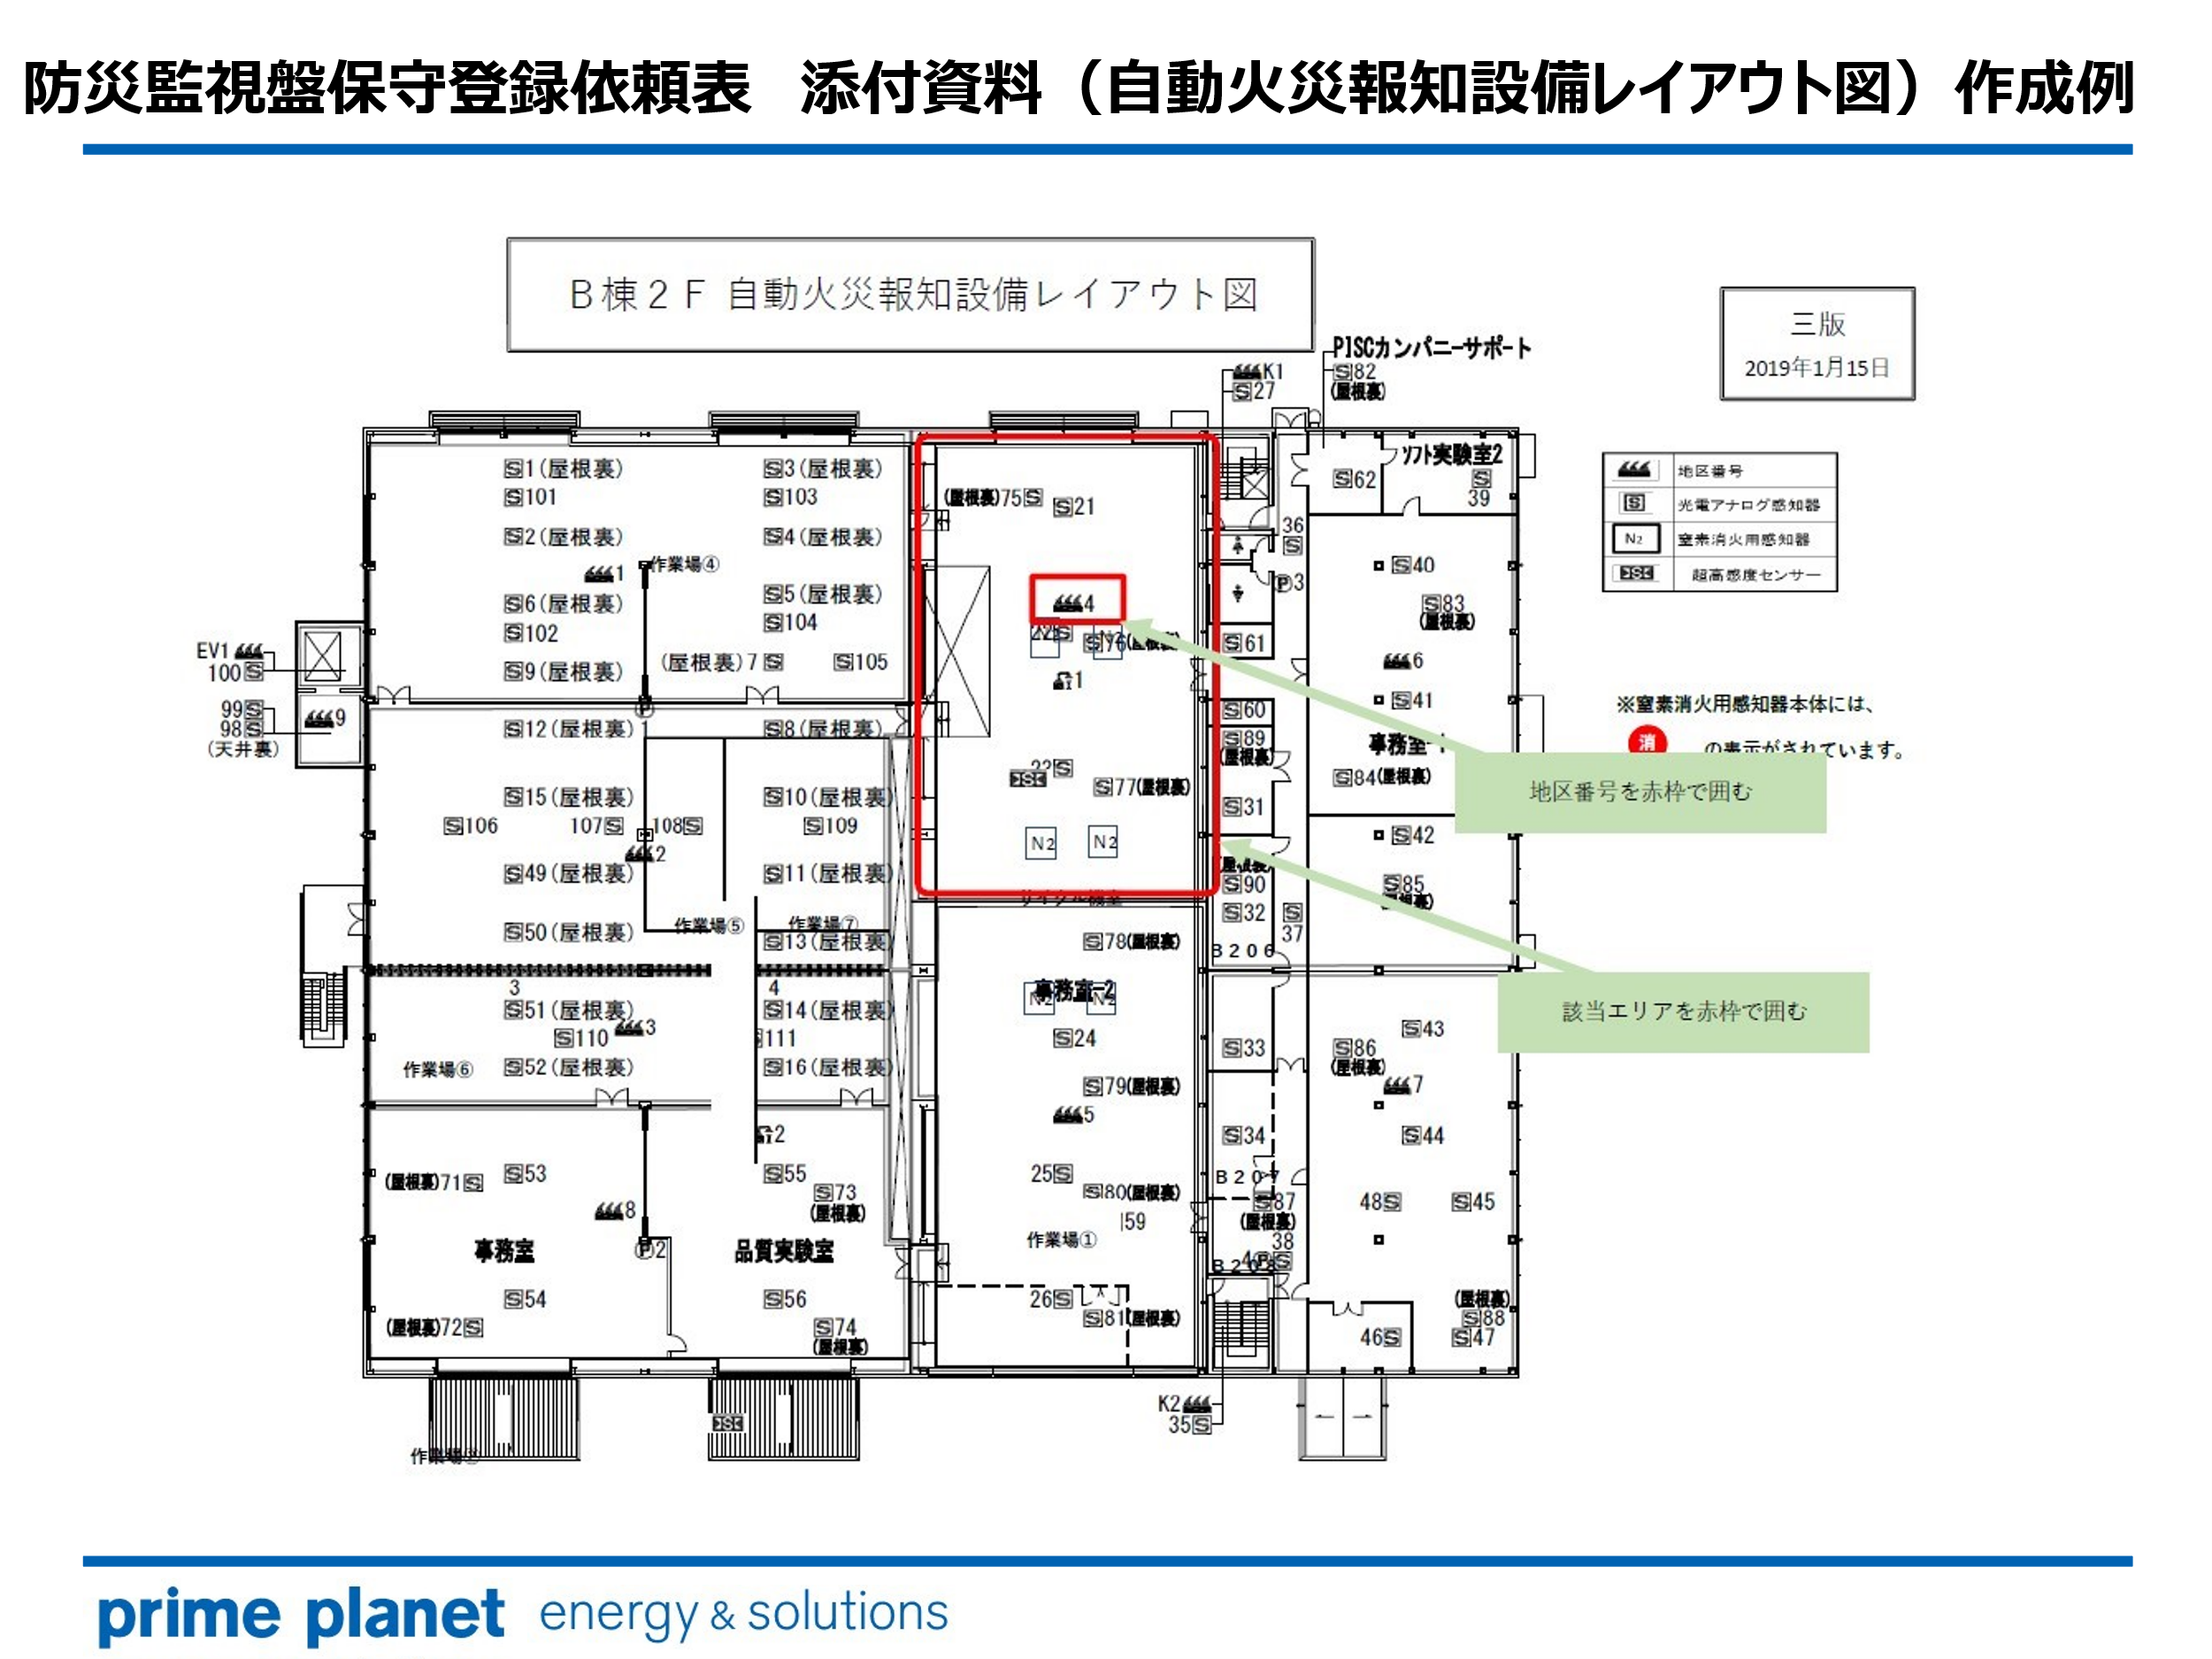

画像

